关系图
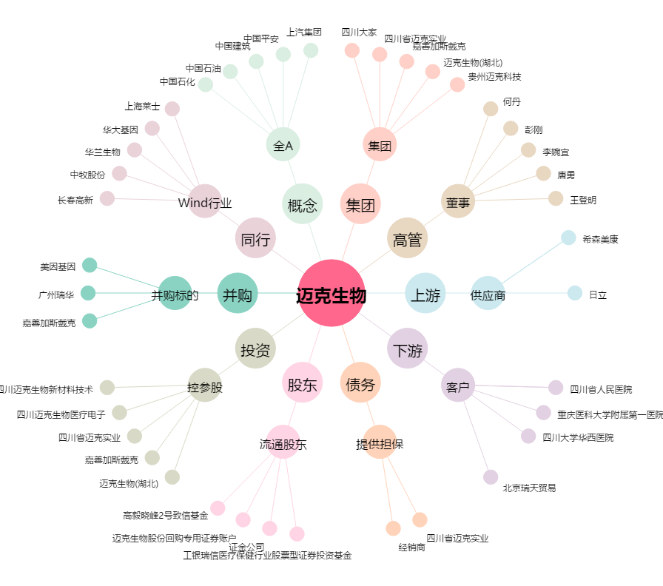
迈克生物[300463.SZ] - 关系概览图

